Resumo

Montanha Russa SA
A Montanha Russa SA é uma empresa especializada no desenvolvimento de softwares para o controle e gerenciamento de carrinhos de montanhas russas. Criada em Agosto de 2018, possui mais de 6 semanas de história, e passou por diversas Situações inusitadas. Para que se entenda como a empresa trabalha, um breve descrito é feito abaixo: - Todo o desenvolvimento é realizado em C++, já que esta linguagem é amplamente conhecida no desenvolvimento de embarcados; - Possui uma equipe que conta com diversos desenvolvedores júnior, pleno e sênior; - Para que haja garantia de segurança no que é desenvolvido todo o processo é controlado com ferramentas, estas, devidamente licenciadas; - Todo o processo de desenvolvimento da empresa é feito no modo cascata, pois como o desenvolvimento de embarcados para montanhas russas envolvem riscos de vida faz-se necessário uma rigidez maior no desenvolvimento do software;

Controle de acesso físico
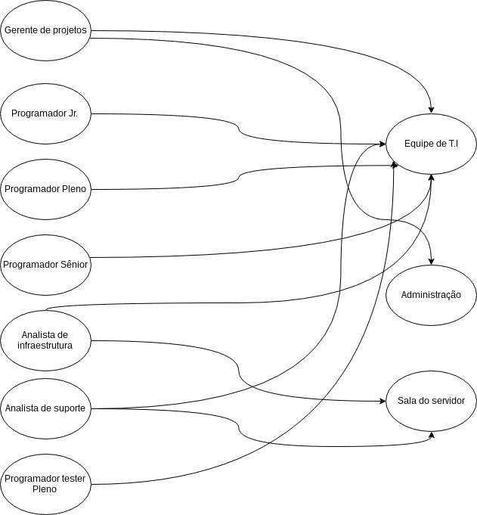
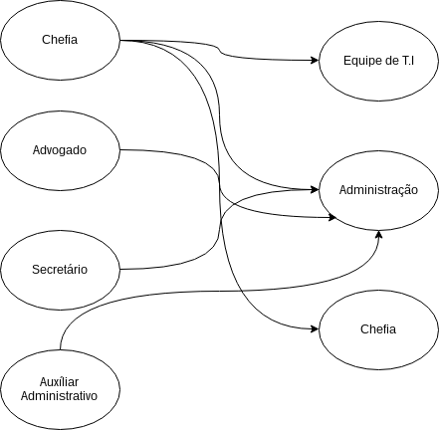
Controle de acesso - Desenvolvimento (Tecnicos) | Controle de acesso - Administrativo

Espaço físico
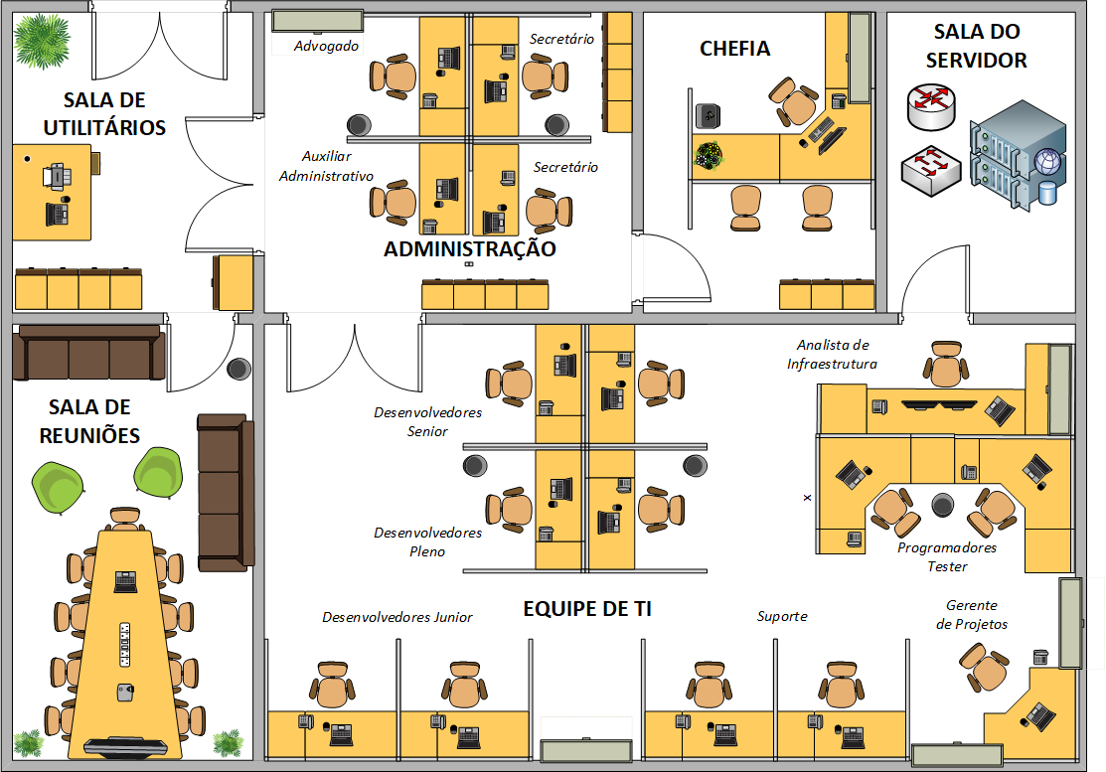
"Na Montanha Russa SA, os funcionários são orientados A manter seus lugares, por conta do pequeno espaço físico Disponível na empresa. Esta recomendação é passada para os funcionários para que, tudo Seja mantido em ordem. Na imagem abaixo, é possível visualizar a planta básica do escritório da empresa"

Processos
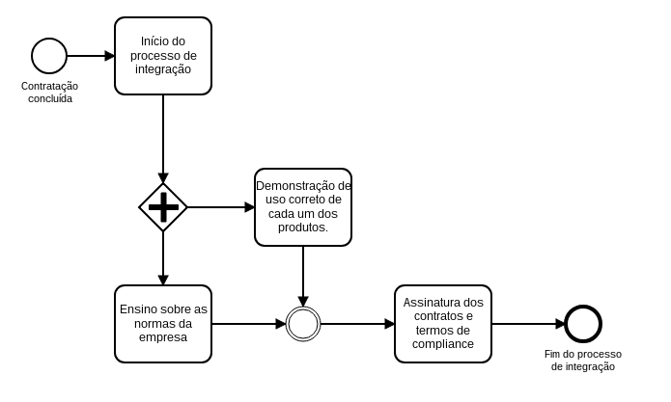
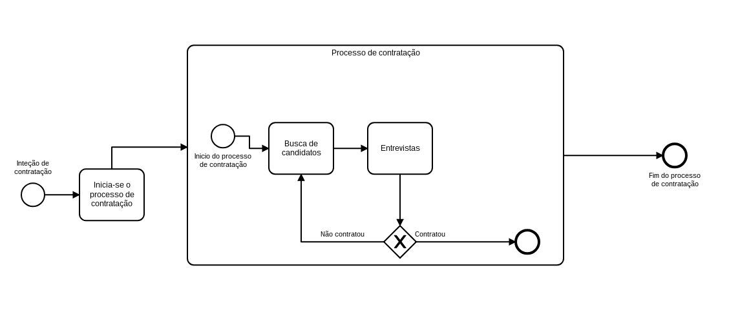
Processo de contratação | Políticas de contrato

 | - Deve-se seguir o compliance da empresa; - Todas as informações da empresa não devem ser divulgadas em nenhum meio (Digital ou físico); - Após a integração, as normas apresentadas nesta etapa deverão ser seguidas; - Problemas causados por funcionários, a qualquer terceiro, serão revertidos judicialmente ao funcionário

 | Política de configuração de equipamento

 | - O funcionário, em hipotese nenhuma deve negligênciar problemas que identificou na configuração do equipamento ( não repúdio); - As configurações do equipamento devem garantir os itens: - Confidencialidade (A informação está salva de forma segura); - Integridade (Ao recuperar a informação, ela deve ser a mesma armazenada); - Disponibilidade (Sempre disponível).

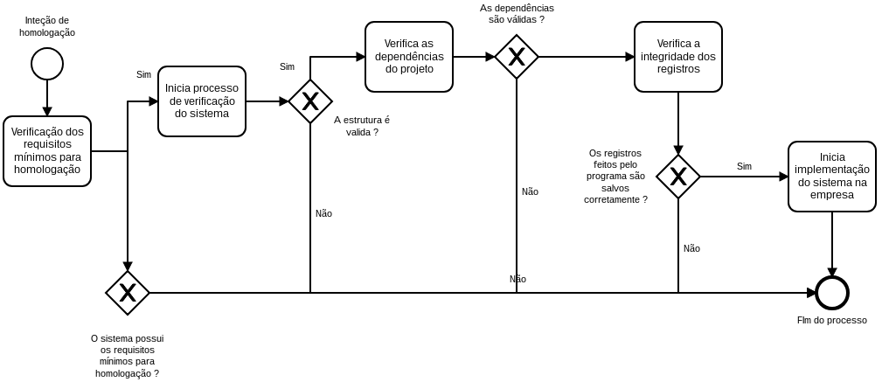
Processo de homologação

 | Políticas de filtro de acesso

 | - Todos os sites não relacionados as atividades da empresa deverão ser bloqueados (Isto para todos os usuários) - Todo e qualquer site suspeito deverá ser bloqueado da rede; - Redes sociais, ou qualquer outro meio de comunicação não é permitido nas dependências da empresa; - A cada site bloqueado, deve-se haver um registro para possível auditoria futura.

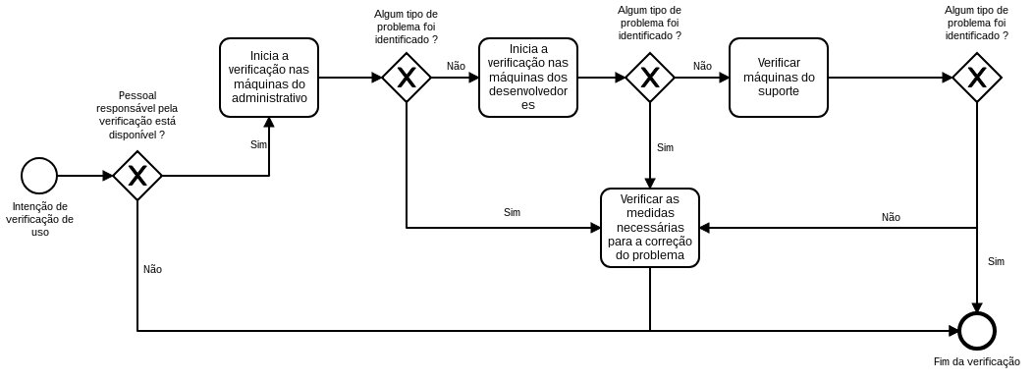
Processo de verificação de uso

 | Processo geral da empresa

 | O ciclo geral da empresa visa melhoria continua de todos os seus processos de segurança. Neste caso é adotado o PDCA - Plenejar: Estruturar o que será feito; - Desenvolver: Realizar o que foi estruturado; - Checar: Verificar o resultado; - Agir: Caso haja problemas nos resultados, comece a agir, normalmente, planejando o próximo passo

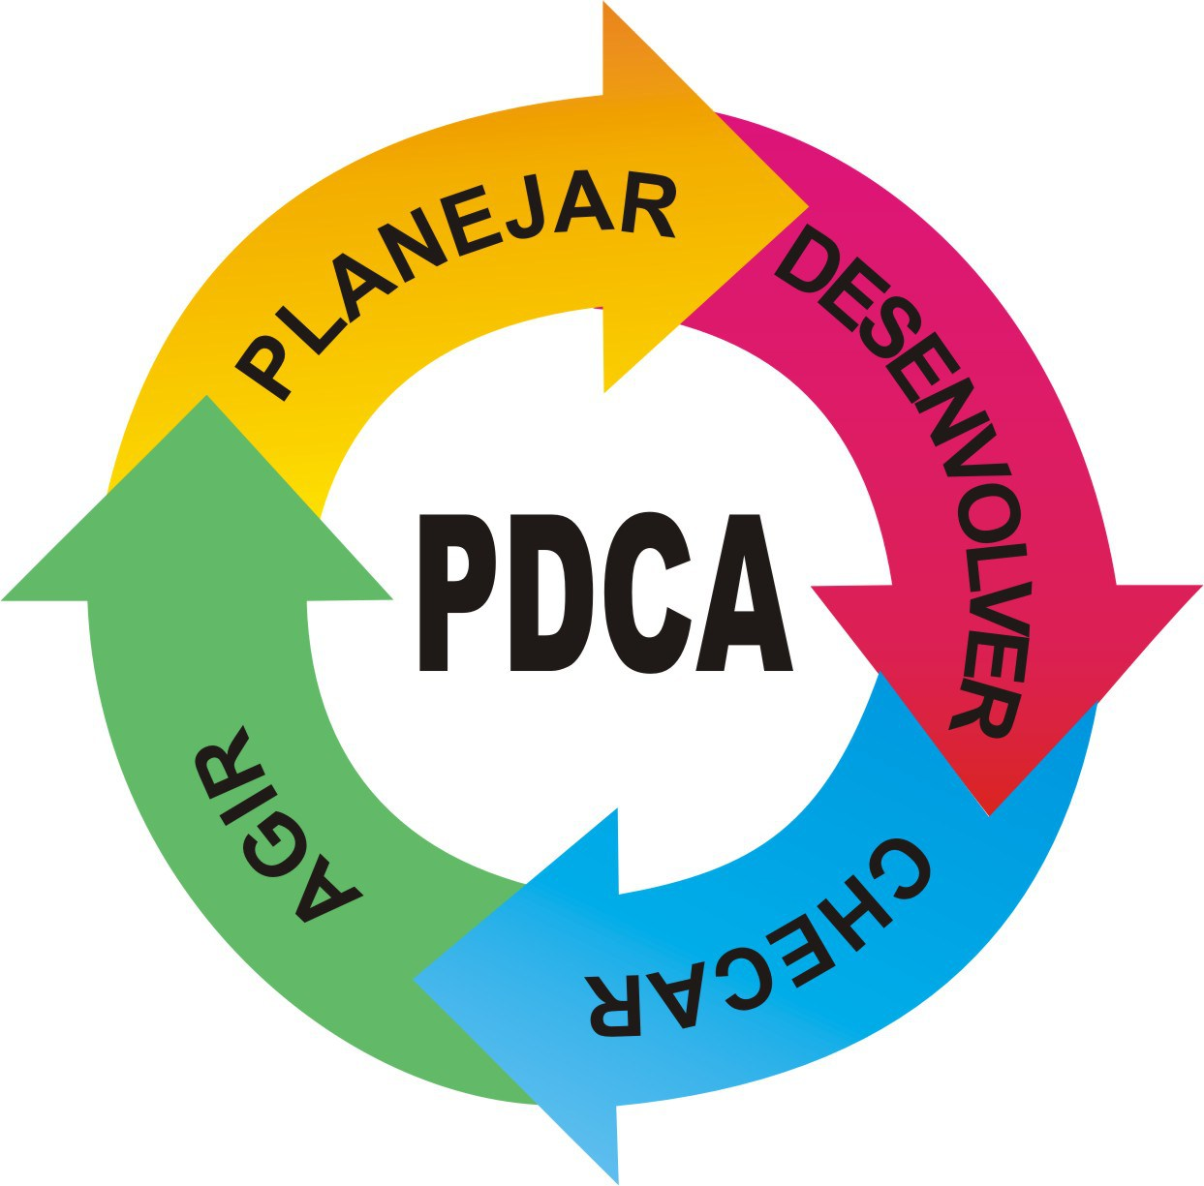

Processo de integração

